Sheet1
Período | Quantidade
0 | 500
1 | 0
1 | 500
2 | 0
2 | 500
3 | 0
3 | 500
4 | 0
4 | 500
5 | 0
5 | 500
6 | 0
6 | 500
7 | 0
7 | 500
8 | 0
8 | 500
9 | 0

Sheet2
Período | Quantidade | Estoque/Segurança
0 | 500 | 250
2 | 0 | 250
2 | 500 | 250
4 | 0 | 250
4 | 500 | 250
6 | 0 | 250
6 | 500 | 250
8 | 0 | 250
8 | 500 | 250
10 | 0 | 250
10 | 500 | 250
12 | 0 | 250
12 | 500 | 250
14 | 0 | 250
14 | 500 | 250
16 | 0 | 250
16 | 500 | 250
18 | 0 | 250

Sheet3
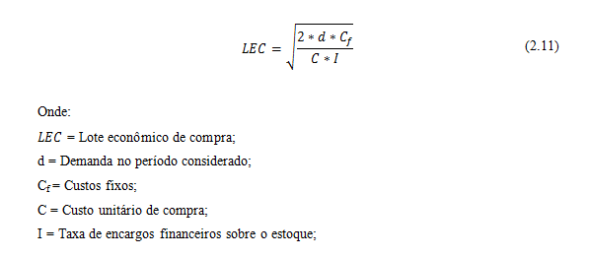

 |  | 0 | R$ 0.00 | R$ 0.00
 |  | 250 | R$ 132.00 | R$ 6875.00
 |  | 300 | R$ 110.00 | R$ 8250.00
 |  | 360 | R$ 91.67 | R$ 9900.00
 |  | 432 | R$ 76.39 | R$ 11880.00
 |  | 518 | R$ 63.71 | R$ 14245.00
 |  | 621 | R$ 53.14 | R$ 17077.50
 |  | 745 | R$ 44.30 | R$ 20487.50
 |  | 894 | R$ 36.91 | R$ 24585.00
 |  | 1072 | R$ 30.78 | R$ 29480.00
 |  | 1286 | R$ 25.66 | R$ 35365.00
 |  | 1543 | R$ 21.39 | R$ 42432.50
 |  | 1851 | R$ 17.83 | R$ 50902.50
demanda | 5000 | 2221 | R$ 14.86 | R$ 61077.50
custo fixo | R$ 5000.00 | 2665 | R$ 12.38 | R$ 73287.50
Custo unit compra | R$ 55.00 | 3198 | R$ 10.32 | R$ 87945.00
I | 12% | 3837 | R$ 8.60 | R$ 105517.50
LEC | 2753.00 | 4604 | R$ 7.17 | R$ 126610.00
 |  | 5524 | R$ 5.97 | R$ 151910.00
 |  | 6628 | R$ 4.98 | R$ 182270.00
 |  | 7953 | R$ 4.15 | R$ 218707.50

